Data
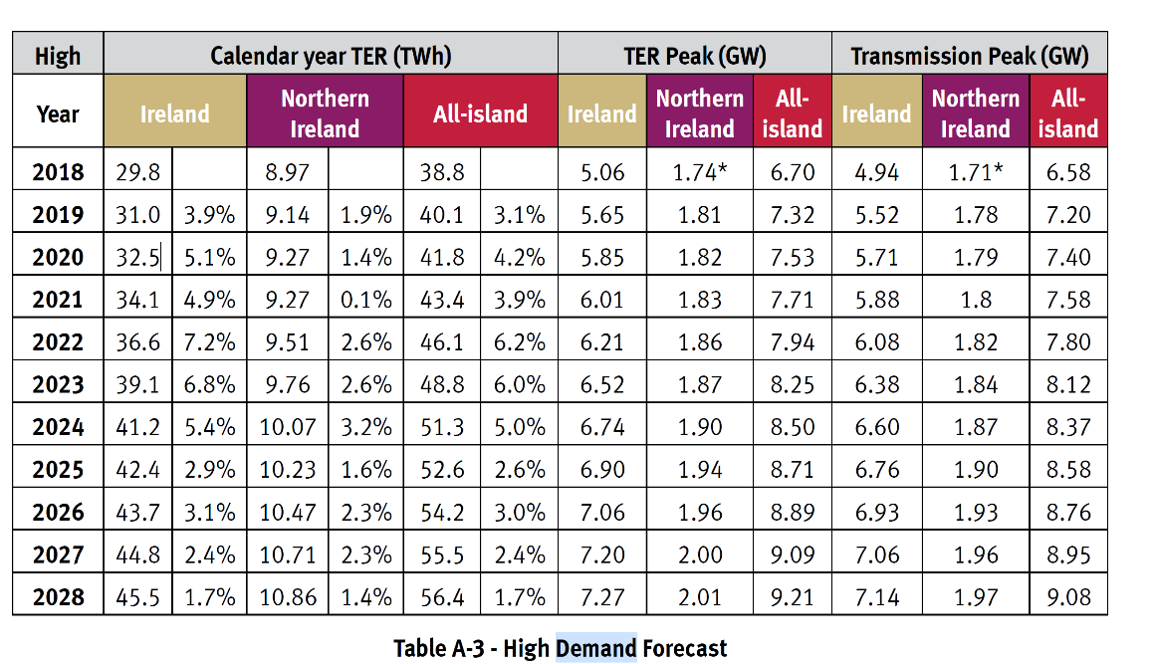
Demand Forecast
 | Year | TW | PJ
 | 2018 | 29.8 | 107.28
 | 2019 | 31 | 111.6
 | 2020 | 32.5 | 117
 | 2021 | 34.1 | 122.76
 | 2022 | 36.6 | 131.76
 | 2023 | 39.1 | 140.76
 | 2024 | 41.2 | 148.32
 | 2025 | 42.4 | 152.64
 | 2026 | 43.7 | 157.32
 | 2027 | 44.8 | 161.28
 | 2028 | 45.5 | 163.8
 | 2030 |  | 164.9737
 | 2035 |  | 174.8051
 | 2040 |  | 189.8465
 | 2045 |  | 211.5614
 | 2050 |  | 234.438

